PASAPORTE DATOS
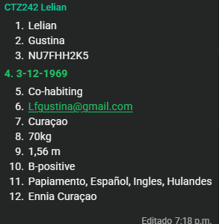
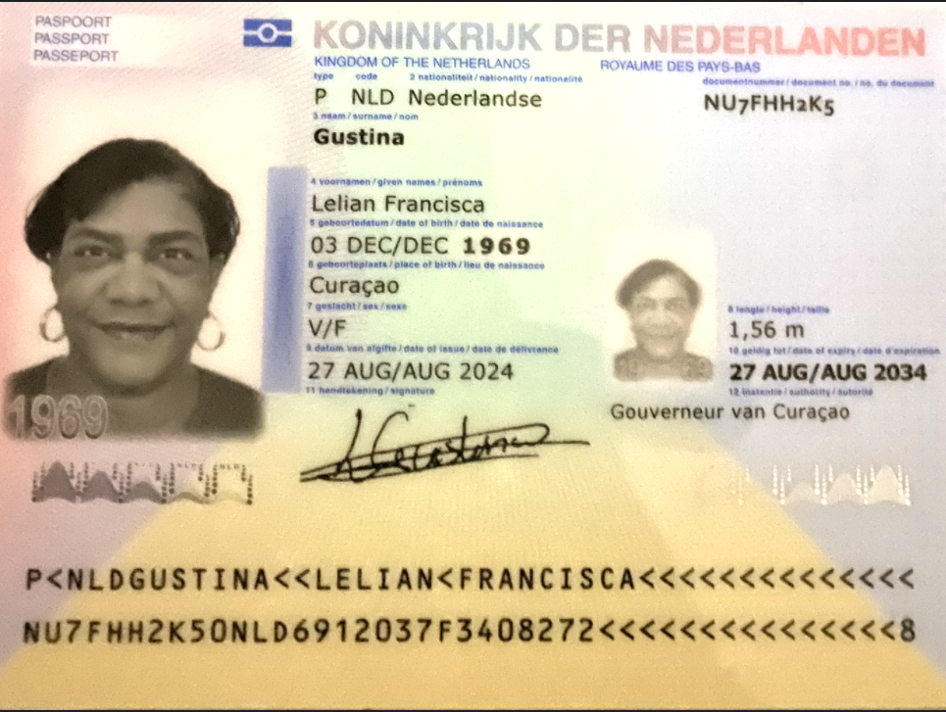
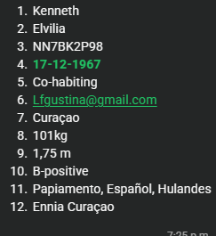
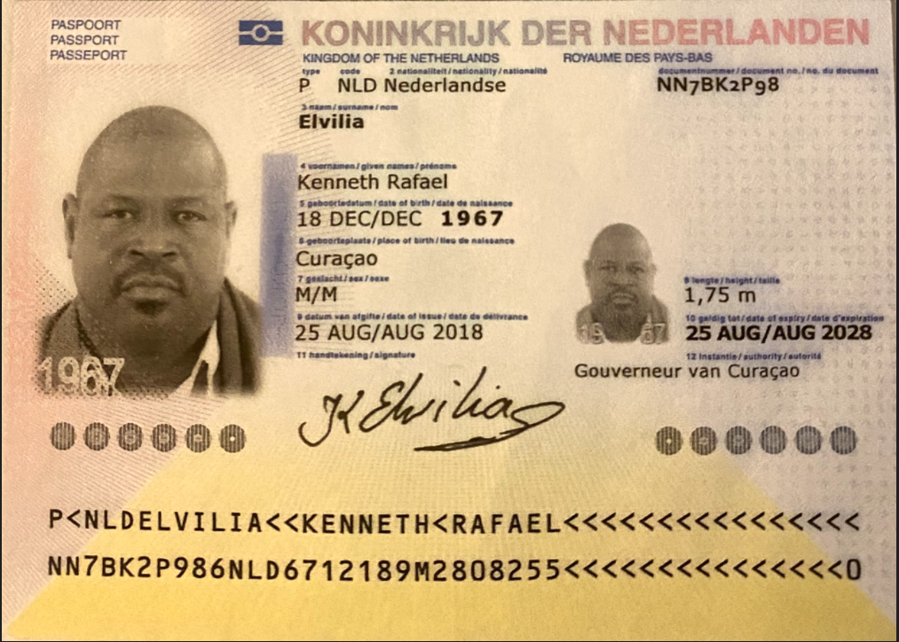

Nombre | Lelian | Nombre | Kenneth
Nombre | Francisca | Nombre | Rafael
Apellido | Gustina | Apellido | Elvilia
Género: . | Femenino | Género: . | Masculino
Pasaporte | NU7FHH2K5 | Pasaporte | NN7BK2P98
Fecha de nacimiento | 03/12/1969 | Fecha de nacimiento | 1967-12-17
Edad | 56 | Edad | 58
Estado civil | Co-habiting | Estado civil | Co-habiting
Dirección | Curazao | Dirección | Curazao
Nacionalidad y domicilio: | Curazao | Nacionalidad y domicilio: | Curazao
Email: | Lfgustina@gmail.com | Email: | Lfgustina@gmail.com
Teléfono | 59996702482 | Teléfono | 59996702482
Profesión |  | Profesión | Capitan de navegación
RH | B+ | RH | B+
Seguro | ENNIA | Seguro | ENNIA
Peso | 70kg | Peso | 101 Kg
Altura | 1,56 M | Altura | 1,75 m
Idioma | papiamento, español, ingles, holandes | Idioma | papiamento, español, holandes
Estadia: | Bh el poblado

CONFIRMACIÓN DE LELIAN
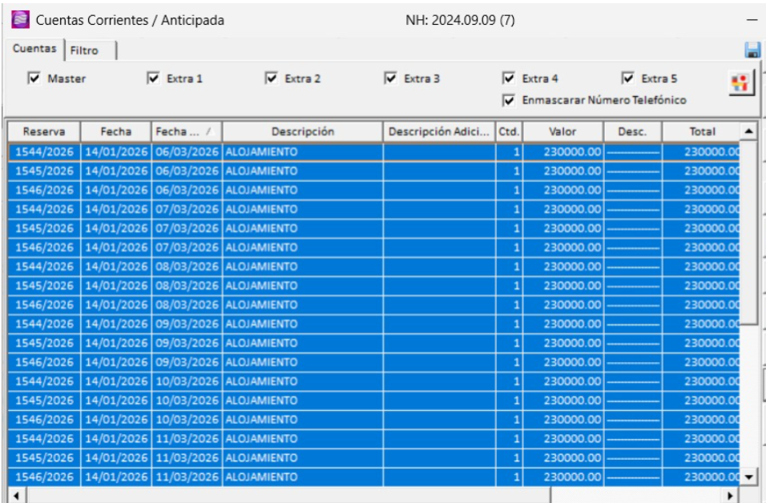
HOTEL PORTON DE SAN JOAQUIN | CITA ENDOSCOPIA Y COLONOSCOPIA

Dirección: Cl. 42 #68A - 32, Laureles - Estadio, Medellín, Laureles
Teléfono: 604 444 44 008

CONFIRMACION DE KENNETH
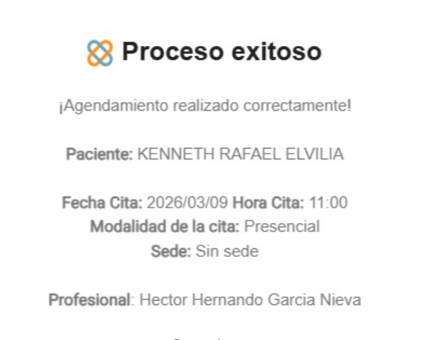
RADIOGRAFIA DENTAL | CITA ODONTOLOGIA | RESONANCIA MAGNETICA |  | DE COLUMNA | TOMOGRAFIA DE CABEZA
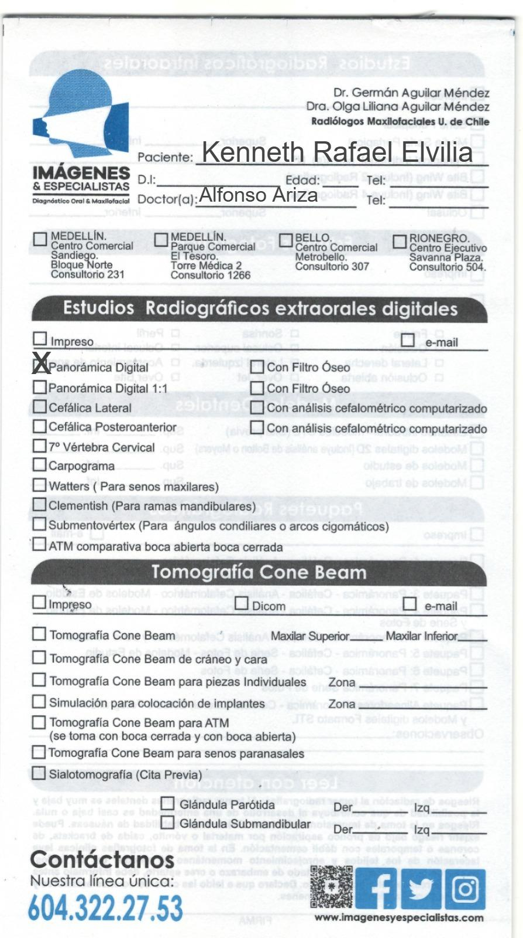
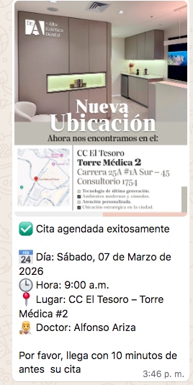
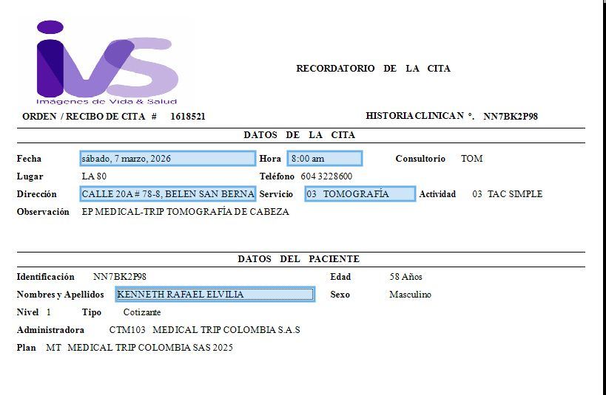

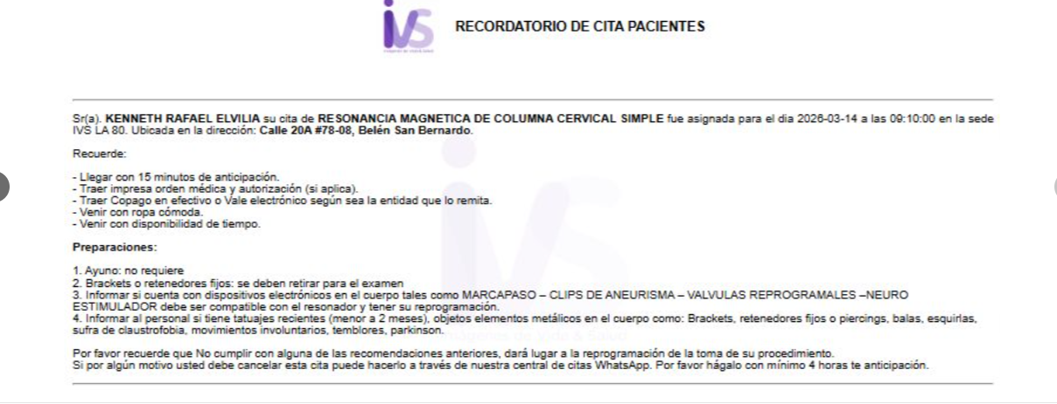

 |  |  |  |  | Preparación:
 |  | 📌 PREPARACIÓN |  |  | · Si el estudio es simple, no requiere ninguna preparación
 |  | * Estar 45 min antes. |  |  | · Presentarse 30min. Antes
 |  | * No requiere preparación. |  |  | Documentos:
 |  | * Retirarse elementos metálicos al momento de la resonancia.
 |  |  |  |  | · Orden médica y/o historia clínica original
 |  |  |  |  | · Autorización vigente en caso de requerirla original
 |  |  |  |  | · Cédula original
 |  |  |  |  | · Exámenes anteriores y lecturas relacionados

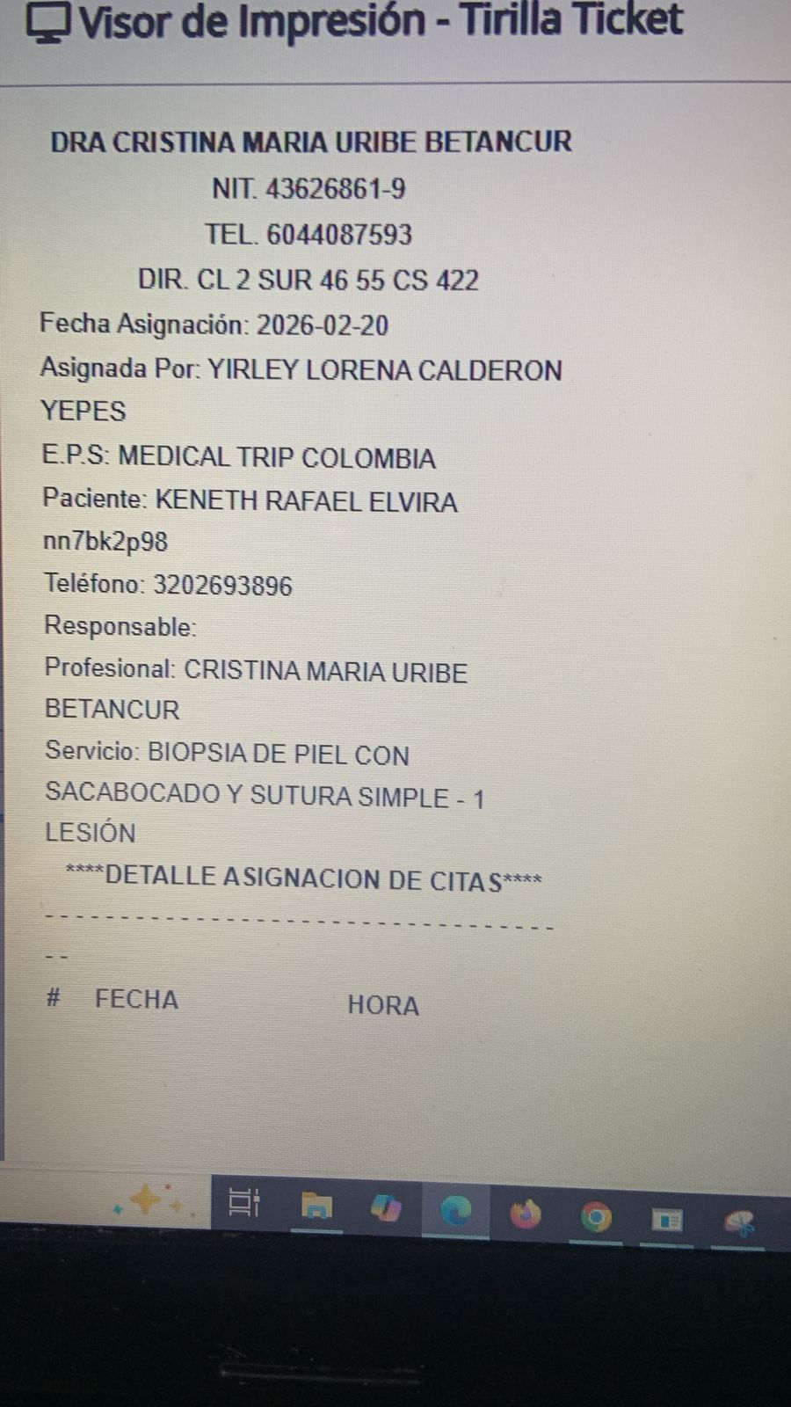
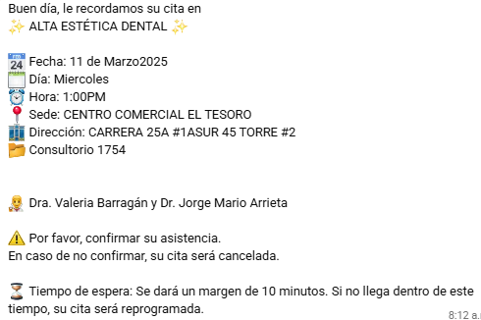
CITA CON DERMATOLOGIA |  |  |  |  | CITA ODONTOLOGIA
 |  |  | Electromiografía de miembros inferiores

VUELO
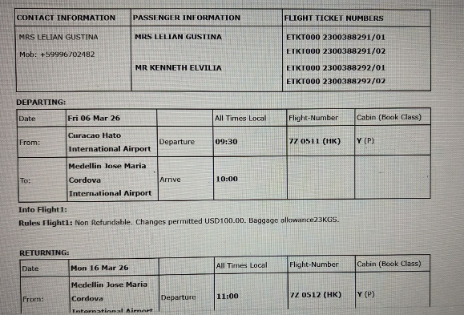

PROXIMO VIAJE
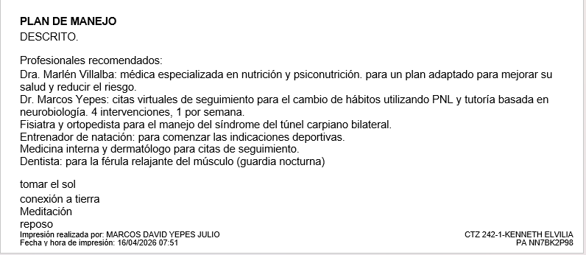
NEUROLOGIA KENNETH

DR. MARCOS

